상품제안서
이지 119플러스 K급화재소화기 1개차량용가정용주방용캠핑용 | 상품코드: F25749

 |  |  |  |  |  |  | 02-412-0044 | www.easy1.co.kr
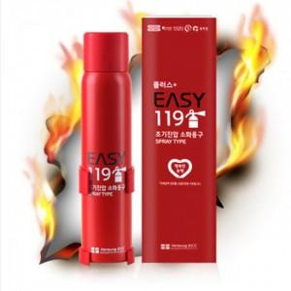

【상세/제작정보】 | <p><span style="font-size: 14pt;"><b>** 100개 미만인쇄비- 60000 별도</b></span></p><p><span style="font-size: 14pt;"><b>** 배송비 한박스 24개 5500원 별도</b></span></p>

【인쇄/포장옵션】 | 실크 / 포장지포장

【공급단가】 | 수량 | 50~ | 100~ | 500~ | 1,000~ | 2,000~
*VAT별도 | 단가 | 14,300원 | 14,080원 | 13,750원 | 13,200원 | 12,650원

【상품 URL】 | https://dev.easy1.co.kr:443/src/goods_detail.php?gdno=25749

